Sheet1
工人姓名 NAMA |  |  |  | GINA IDA FITRIANI |  |  |  |  |  |  |  | 編號 KODE : |  | JICBR-078
報到日 DAFTAR |  |  |  | 2025-09-19 |  |  |  |  | 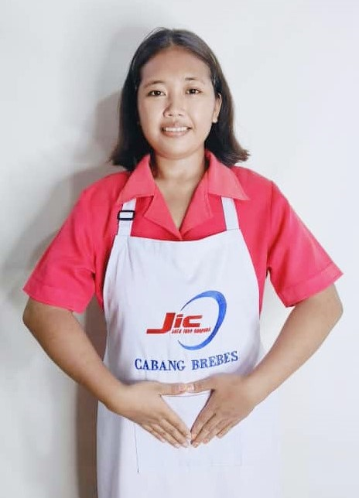
性別 KELAMIN |  |  |  | 女 PEREMPUAN
出生日TGL LAHIR |  |  |  | 2000-12-28
年齡 UMUR |  |  |  | 25
出生地TPT LAHIR |  |  |  | BREBES
身高TINGGI / 體重BERAT |  |  |  | 156 |  | 公分/ | 60 | 公斤
宗教 AGAMA |  |  |  | 回教 Islam
學歷 PENDIDIKAN |  |  |  | 國中 SMP
語言能力 BAHASA |  |  |  | 剛學 MULAI | 一點 DIKIT | 一般 BIASA | 可以 BAIK | 很好 BAGUS
國語 MANDARIN |  |  |  | V
印尼語 INDO |  |  |  |  |  |  |  | V

婚姻狀況 STATUS NIKAH |  |  |  | 已婚 Nikah
配偶姓名/年齡 NAMA/UMUR |  |  |  | ADIYANTO PANJI |  |  |  | 29
配偶工作 KERJAAN SUAMI |  |  |  | TANI
小孩人數 JUMLAH ANAK |  |  |  | 2
女孩和年齡 PUTRI / UMUR |  |  |  | 2TH
男孩和年齡 PUTRA / UMUR |  |  |  | 5TH

地址 ALAMAT |  |  |  | DESA SIANDONG RT007 RW003 KEC.LARANGAN KAB.BREBES JAWA TENGAH
是否有工作經驗 APAKAH ADA PENGALAMAN KERJA
國家地點 NEGARA |  |  | 工作期間 LAMA |  |  | 工作內容 PEKERJAAN YANG DILAKUKAN
印尼 | JAKARTA |  | 2021-2023 (2 年) |  |  | JAGA 3 ANAK UMUR 4TH.7TH.10TH.MANDIKAN+SIAPKAN SERAGAM.HANTAR JEMPUT SEKOLAH.KADANG NENEK DATANG BAWA 1 ANJING KECIL.BERSIHKAN RUMAH 照顾3个孩子,4岁、7岁和10岁。帮忙洗澡+准备校服。准备一个福袋带到学校。接送孩子放学。陪伴孩子学习和玩耍。有时奶奶会带着小狗来。打扫房间
家屬資料 DATA KELUARGA
父親姓名 NAMA AYAH |  |  |  | ABDUL KODIR |  |  |  | 年齡 UMUR |  | 48 | 父親工作 KERJAAN AYAH |  |  |  | 農夫
母親姓名 NAMA IBU |  |  |  | KASMIRAH |  |  |  | 年齡 UMUR |  | 47 | 母親工作 KERJAAN IBU |  |  |  | 農夫
兄妹人數 TOTAL SAUDARA |  |  |  | 2 | 兄妹中你的排行是第… DIANTARA SAUDARA, URUTAN ANDA KE… |  |  |  |  |  |  |  |  |  |  | 1
兄弟/年齡 SDR LAKI / UMUR |  |  |  | 19 |  |  |  | 姐妹/年齡 SDR CEWEK / UMUR |  |  |  |  | 5
1. 你是否可以吃豬肉 Apakah Anda boleh makan daging babi ?
2. 是否可以在工作時不用手機 Apakah saat jam kerja bisa tanpa pakai hp ?
3. 你是否會害怕狗 Apakah Anda takut pada anjing?
4. 你可以抱幾公斤 Anda kuat gendong berapa kg: |  |  |  |  |  |  |  |  |  |  |  | 60公斤
備註PS |  | CALON PEKERJA MIGRAN INDONESIA DARI CABANG BREBES

 | NAMA SPONSOR : IBU ADAH
 | NOMOR HP : -
 | VAKSIN : 3X

